MAYO
 | COTIZACIÓN PROPUESTA_AUNA-ONCOSALUD_04.06.26
 | Nº | Cód. Artíc. | Art. | Foto | Cant. | Costo Uni. NO. IGV(S/.) | Tiempo Entrega | Detalle | Costo TOTAL NO. IGV (S/.) |  | proveedor | Cod. Prod. Prov. | Obseraciones | costo $ | COSTO S/. | % | Resultado | Margen | Total | Cantidad | Costo MUESTRA Unidad | Movilidad | Total Producto | Tipo de Impresión | Costo impresión | Cant Color | Cant Lados | Cantidad por Millar | Costo Impresión | Empaq | Seguro CRT | Total | Costo S/. Sin IGV | I.G.V | TOTAL
 | 1 | BOLSA NOTEX- Fabricacion nacional |  | 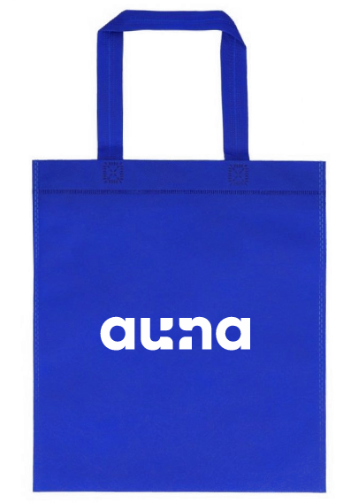 *Imagen referencial | 250 | S/. 2.99 | 5 a 7 días utiles | BOLSA NOTEX- Fabricacion nacional Material: notex de 80 grs Medidas: 34 x 30 cm Modelo: con asas para hombro, cuerpo y asa termo selladas, plano sin fuelle Color: A elegir. Presentación: Empaque grupal *Incluye logo a 1 color a 1 lado *Arte o diseño facilirado por cliente. | S/. 747.50 | 47% | OLAF | 400- S/ 560 IGV | OLAF- 1.6 |  | S/. 1.10 | 127 | S/. 1.40 | S/. 349.25 | S/. 2.50 | 250 | S/. 11.00 | S/. 90.00 | S/. 725.25 | incluye | S/. 0.00 | 1 | 1 | 1 | S/. 0.00 | S/. 8.66 | S/. 11.01 | S/. 744.92 | S/. 2.98 | S/. 0.54 | S/. 3.52
 | 2 | MINI LAMPARA USB |  | 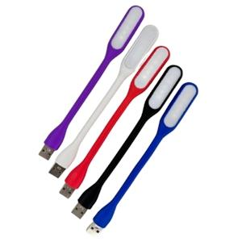 *Imagen referencial | 500 | S/. 1.989 | 5 a 7 días utiles | MINI LAMPARA USB Medida: largo 16.7 cm Uso para laptop Color: Blanco, negro y azul Presentación: Caja grupal de 50 und *Incluye logo a 1 color o full color a 1 lado. *Diseño o arte facilitado por el cliente | S/. 994.50 | 31% | CHIPPER |  |  |  | S/. 0.69 | 90 | S/. 0.63 | S/. 312.71 | S/. 1.32 | 500 | S/. 3.47 | S/. 70.00 | S/. 733.64 | UV EDGAR PUBLISHARON | S/. 200.00 | 1 | 1 | 1 | S/. 200.00 | S/. 4.85 | S/. 14.08 | S/. 952.57 | S/. 1.91 | S/. 0.34 | S/. 2.25
 | 3 | COCH-3115F | LAPICERO ECOLOGICO | Imagen referencial | 1000 | S/. 0.76 | 5 a 7 días utiles | LAPICERO ECOLOGICO Modelos: Ecologico, retractil. Material: Fibra de trigo. Colores: Natural Presentacion: Caja grupal, no bolsa individual *Incluye logo a full color a 1 lado. *Diseño o logo debe ser facilitado por el cliente | S/. 760.00 | 30% | CHIPER |  | 1000 a S/.250 Incluye IGV |  | S/. 0.23 | 100 | S/. 0.23 | S/. 228.81 | S/. 0.46 | 1000 | S/. 2.29 | S/. 60.00 | S/. 519.92 | UV EDGAR | S/. 220.00 | 1 | 1 | 1 | S/. 220.00 | S/. 4.85 | S/. 11.17 | S/. 755.94 | S/. 0.756 | S/. 0.14 | S/. 0.89
c | 4 | NOTEBOOK A5 |  | 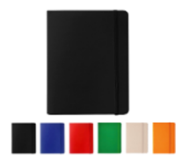 | 50 | S/. 9.96 | 5 a 7 días utiles | NOTEBOOK A5- Medidas: 14 x 21cm Descripción: Libreta cubierta de poliuretano de 80 hojas de papel crema con línea, banda elástica, marcador de cinta. Color: Blanco, azul o negro Presentación: Caja grupal, no bolsa individual *Incluye 1 logo a full color a un lado *Diseño o arte facilitado por el cliente | S/. 498.00 | 26% | EYF / PUBLITRADE | M-0915 S/6 / M0915 S/5,70 incluye IGV NO TIENE STOCK |  |  | S/ 4.83 | 53 | S/. 2.56 | S/. 128.01 | S/. 7.39 | 50 | S/. 4.83 | S/. 50.00 | S/. 424.36 | UV impresionees | S/. 60.00 | 1 | 1 | 1 | S/. 60.00 | S/. 3.50 | S/. 7.32 | S/. 495.18 | S/. 9.90 | S/. 1.78 | S/. 11.69
 |  |  |  |  |  |  |  | SUBTOTAL SIN IGV | S/. 3,000.00 | 34% |  |  |  |  |  |  |  | S/. 1,018.78 |  |  |  | S/. 220.00 |  |  |  |  |  |  |  | S/. 18.36 | S/. 36.26

 | 2 | LLAVERO POLIESTER |  | 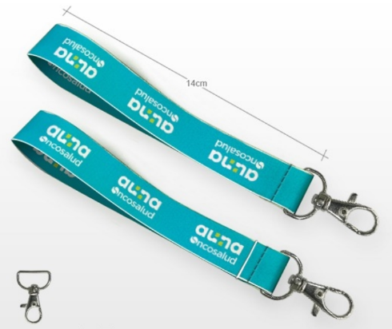 *Imagen referencial | 500 | S/. 1.75 | 6 a 7 días utiles | LLAVERO POLIESTER Material:SOFT POLIESTER Ancho: 2 cm x 14 cm , Espesor: 0,8 mm Acabado Costura - Aro metálico Impresión FULL COLOR AMBOS LADOS. Presentación: Caja grupal de 50 und *Diseño o arte facilitado por el cliente | S/. 875.00 |  | DIAXI | S/1 +IGV |  |  | S/. 1.00 | 60 | S/. 0.60 | S/. 300.00 | S/. 1.60 | 500 | S/. 5.00 | S/. 55.00 | S/. 860.00 | Ya incluye | S/. 0.00 | 1 | 1 | 1 | S/. 0.00 | S/. 3.85 | S/. 12.96 | S/. 876.81 | S/. 1.75 | S/. 0.32 | S/. 2.07

 | COTIZACIÓN PROPUESTA_AUNA-ONCOSALUD_25.05.26
 | Nº | Cód. Artíc. | Art. | Foto | Cant. | Costo Uni. NO. IGV(S/.) | Tiempo Entrega | Detalle | Costo TOTAL NO. IGV (S/.) |  | proveedor | Cod. Prod. Prov. | Obseraciones | costo $ | COSTO S/. | % | Resultado | Margen | Total | Cantidad | Costo MUESTRA Unidad | Movilidad | Total Producto | Tipo de Impresión | Costo impresión | Cant Color | Cant Lados | Cantidad por Millar | Costo Impresión | Empaq | Seguro CRT | Total | Costo S/. Sin IGV | I.G.V | TOTAL
 | 1 | SET EJECUTIVO 5 |  | 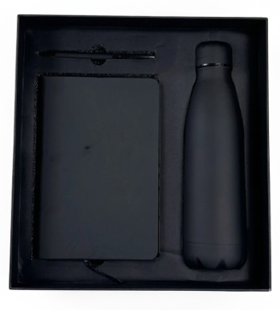 *Imagen referencial | 50 | S/. 52.90 | 5 a 7 días utiles | SET EJECUTIVO 5 Incluye: caja nate+ Libreta A5 90 hojas rayadas + Tomatodo termico de 500 ml + lapicero metálico tinta azul. Medidas de la caja: 30.5 cm x 28.5 cm x 8 cm de alto. Color: Negro. Presentación: Empaque grupal *Incluye logo a 1 color a 1 lado en mug, libreta, lapicero y tapa de caja. *Arte o diseño facilirado por cliente. | S/. 2,645.00 | 26% | CASA HUAMANI |  |  |  | S/. 35.06 | 39 | S/. 13.67 | S/. 683.69 | S/. 48.73 | 50 | S/. 35.06 | S/. 100.00 | S/. 2,571.80 | incluye | S/. 0.00 | 1 | 1 | 1 | S/. 0.00 | S/. 9.70 | S/. 64.54 | S/. 2,646.04 | S/. 52.92 | S/. 9.53 | S/. 62.45
 | 2 | SET EJECUTIVO ECOLOGICO |  | 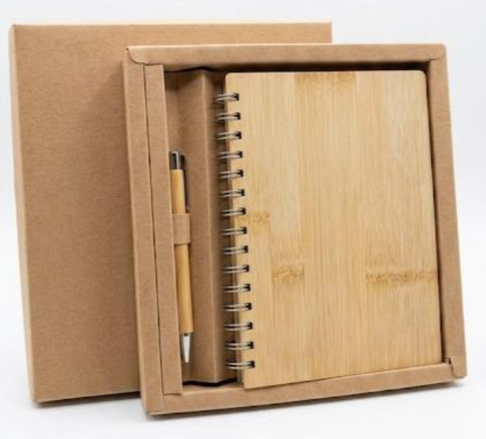 *Imagen referencial | 50 | S/. 26.90 | 5 a 7 días utiles | SET EJECUTIVO ECOLOGICO Medida de libreta: 14.5 cm x 21 cm A5 80 hojas rayadas Tapas de Bambu Lapicero bambu, retractil. Caja de carton eco. Color: Natural. Presentación: Empaque grupal *Incluye logo a 1 color a 1 lado en libreta, lapicero y tapa de caja. *Arte o diseño facilirado por cliente. | S/. 1,345.00 | 25% | CASA HUAMANI |  |  |  | S/. 16.96 | 39 | S/. 6.61 | S/. 330.71 | S/. 23.57 | 50 | S/. 16.96 | S/. 100.00 | S/. 1,295.63 | incluye | S/. 0.00 | 1 | 1 | 1 | S/. 0.00 | S/. 9.70 | S/. 32.63 | S/. 1,337.97 | S/. 26.76 | S/. 4.82 | S/. 31.58

 | COTIZACIÓN PROPUESTA_AUNA-ONCOSALUD_25.05.26
 | Nº | Cód. Artíc. | Art. | Foto | Cant. | Costo Uni. NO. IGV(S/.) | Tiempo Entrega | Detalle | Costo TOTAL NO. IGV (S/.) |  | proveedor | Cod. Prod. Prov. | Obseraciones | costo $ | COSTO S/. | % | Resultado | Margen | Total | Cantidad | Costo MUESTRA Unidad | Movilidad | Total Producto | Tipo de Impresión | Costo impresión | Cant Color | Cant Lados | Cantidad por Millar | Costo Impresión | Empaq | Seguro CRT | Total | Costo S/. Sin IGV | I.G.V | TOTAL
 | 1 | SET EJECUTIVO 4 |  | 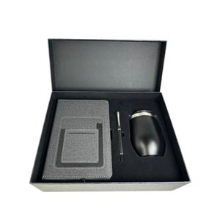 *Imagen referencial | 50 | S/. 55.00 | 5 a 7 días utiles | SET EJECUTIVO 4 Incluye: caja + libreta texturizada con bolsillo + mug térmico de acero inoxidable ( 320 ml) + lapicero metálico tinta líquida negra. Color: Negro. Presentación: Empaque grupal *Incluye logo a 1 color a 1 lado en mug, libreta, lapicero y tapa de caja. *Arte o diseño facilirado por cliente. | S/. 2,750.00 | 26% | OLAF | 400- S/ 560 IGV | OLAF- 1.6 |  | S/. 34.54 | 42 | S/. 14.51 | S/. 725.40 | S/. 49.05 | 50 | S/. 34.54 | S/. 100.00 | S/. 2,587.09 | incluye | S/. 0.00 | 1 | 1 | 1 | S/. 0.00 | S/. 9.70 | S/. 64.92 | S/. 2,661.71 | S/. 53.23 | S/. 9.58 | S/. 62.82

